DFD
基本設計書 | システム名 |  | 機能分類 | 機能ＩＤ | 機能名称 |  |  | 日付 |  | 更新者
 | Dynamics365 for Finance and Operations |  | 債権・債務 | FO-014 | 支払案内書 |  |  | 作成 | 2024-06-03 | JBS秋信
 |  |  |  |  |  |  |  | 更新 | 2025-05-23 | JBS秋信

イベント |  | 機能 |  |  |  |  | DB

1.レポートダイアログ初期表示時
1.1 前回値を設定

1.1 レポートダイアログ表示処理

仕入先
住所
2.[OK]ボタン押下時
2.1 データ取得

グローバル
アドレス帳
法人

通信の詳細
関係者と場所の関係

仕入先の
銀行口座
銀行グループ

仕入先
トランザクション
一般仕訳入力

一般仕訳帳勘定科目
汎用パラメータ

支払仕訳帳手数料
仕訳帳
明細行

支払案内書
Tmp
2.2 TmpTableへデータ登録

支払案内書
Tmp
2.3 帳票レイアウト出力

凡例
記号
[データファイル名(形式)]
[DB論理名]
[番号.処理]

 |  |  |  |  |  | ※DBが複数ある場合は複数DBをまとめるために使用

帳票レイアウト
基本設計書 | システム名 |  |  |  | 機能分類 |  | 機能ＩＤ |  | 機能名称 |  | 日付 |  |  | 更新者
 | Dynamics365 for Finance and Operations |  |  |  | 債権・債務 |  | FO-014 |  | 支払案内書 |  | 作成 | 2024-06-03 |  | JBS秋信
 |  |  |  |  |  |  |  |  |  |  | 更新 | 2025-05-23 |  | JBS秋信

レイアウト |  |  |  |  |  |  |  |  |  |  |  |  | 備考
帳票タイトル：支払案内書 |  |  |  |  |  |  |  |  |  | 帳票タイプ：SSRS
用紙サイズ：A4 |  |  | 用紙の向き：縦 |  |  |  |  | 自動サイズ調整： |  | フォント：ＭＳ ゴシック
余白(cm) | 左： | 右： |  | 上： |  | 下： |  |  |  | テーブルソート設定：

〒
[支払先郵便番号]
[発行日]

[支払先住所]
お取引先コード：
[支払先コード]

[支払先会社名]
様
〒
[支払元郵便番号]
[支払元住所]

[支払元会社名]
お支払案内書
お問合せ部署
拝啓 貴社益々ご隆盛のこととお喜び申しあげます。
平素は格別のお引き立てにあずかり厚くお礼申しあげます。
さて、弊社の納入代金を下記の通りお支払いしますので
ご案内します。
今後ともご支援のほどよろしくお願い申しあげます。
[問合せ先部署名]

TEL：
[問合せ先TEL]
FAX：
[問合せ先FAX]

敬具
ー 記 ー

１．弊社仕入月度
[仕入月度]

２．お支払金額
[支払金額]
円

３．振込日
[振込日]

４．振込銀行

振込先
[振込先]
預金種別
[預金種別]
口座番号
[口座番号]

口座名称
[口座名称]

5．お支払金額の内訳

納入金額
[納入金額]
相殺
物品代金
[物品代金]

振込手数料
[振込手数料]
差引支払金額
[差引支払金額]

画面レイアウト
基本設計書 | システム名 |  | 機能分類 | 機能ＩＤ | 機能名称 | 日付 |  | 更新者
 | Dynamics365 for Finance and Operations |  | 債権・債務 | FO-014 | 支払案内書 | 作成 | 2024-06-03 | JBS秋信
 |  |  |  |  |  | 更新 | 2025-05-23 | JBS秋信

パス |  | 買掛金管理＞照会およびレポート＞支払案内書
フォーム名

タブ名

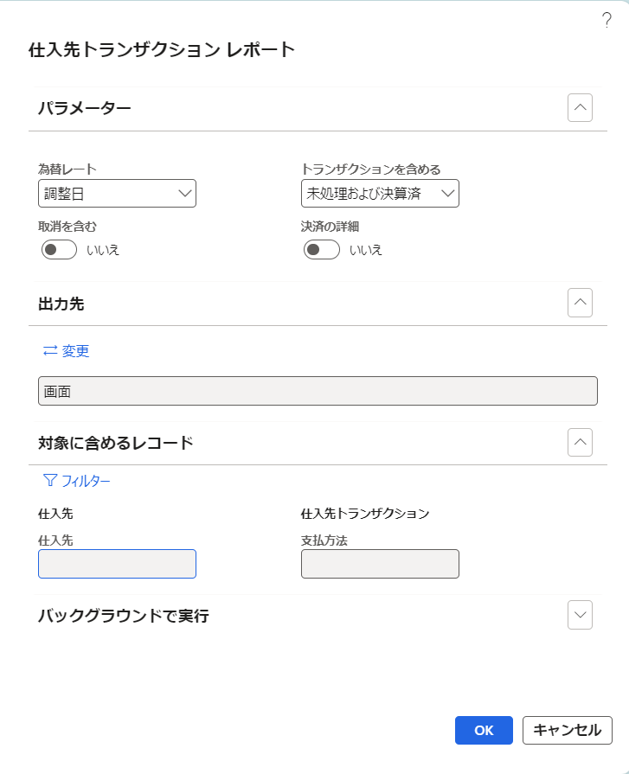
支払案内書

支払年月日
仕入先
2024/08/20
1111111

支払方法
T

補足説明
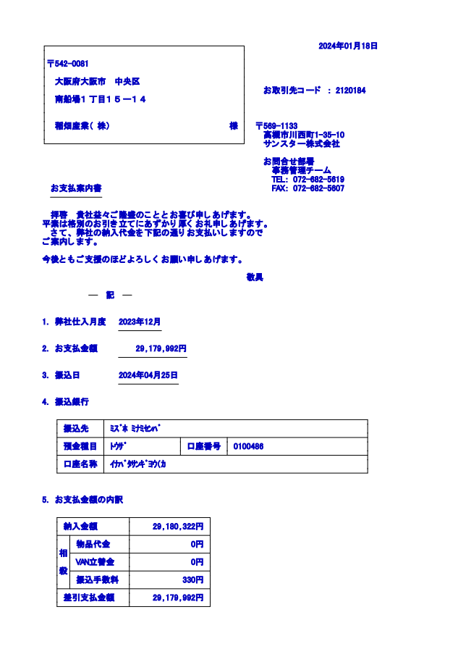
基本設計書 |  |  |  |  | システム名 | 機能分類 |  | 機能ＩＤ | 機能名称 | 日付 |  | 更新者
 |  |  |  |  | Dynamics365 for Finance and Operations | 債権・債務 |  | FO-014 | 支払案内書 | 作成 | 2024-06-03 | JBS秋信
 |  |  |  |  |  |  |  |  |  | 更新 | 2025-05-23 | JBS秋信

補足

 | ＜問合せ先部署名、問合せ先TEL、問合せ先FAXの取得元＞
 |  | 問合せ先部署名、問合せ先TEL
 |  |  | ⇒ | 問合せ先部署名：「法人」の「連絡先情報」の「説明」（条件：タイプ：電話、目的：支払案内書）
 |  |  |  | 問合せ先TEL：「法人」の「連絡先情報」の「電話」（条件：タイプ：電話、目的：支払案内書）
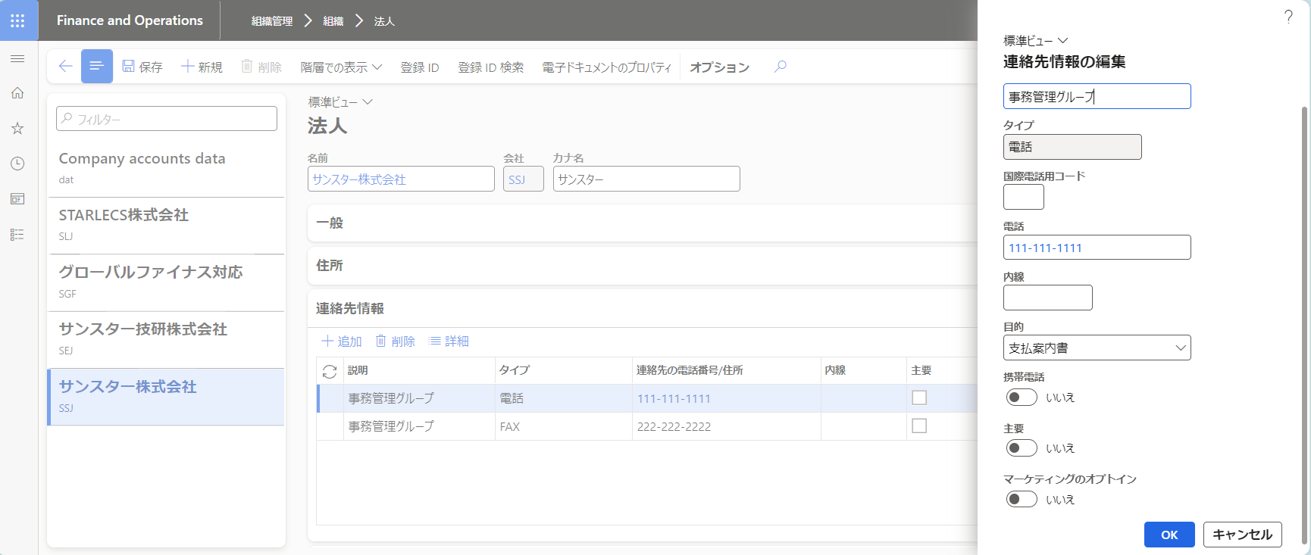
問合せ先部署名

条件
タイプ：電話
目的：支払案内書

問合せ先TEL

 |  | 問合せ先FAX
 |  |  | ⇒ | 問合せ先FAX：「法人」の「連絡先情報」の「説明」（条件：タイプ：FAX、目的：支払案内書）
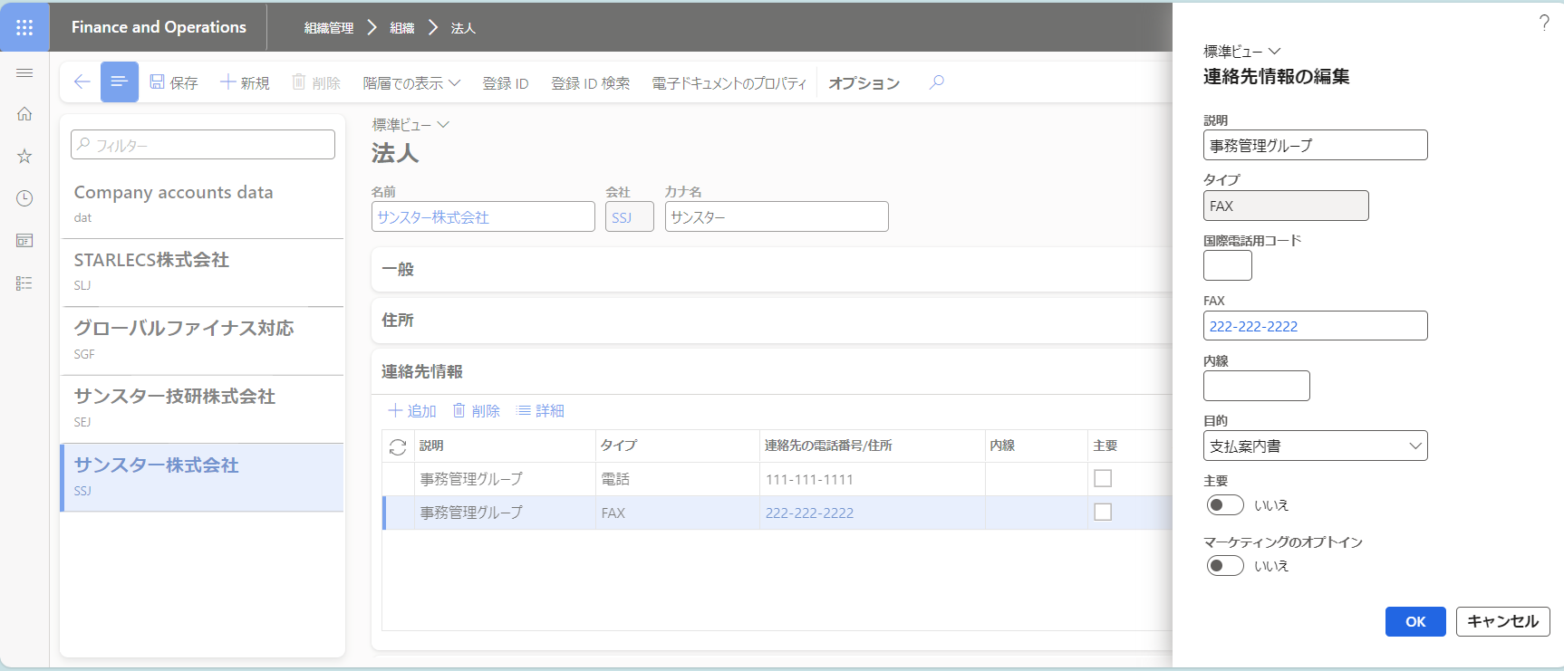

条件
タイプ：FAX
目的：支払案内書

問合せ先FAX

 |  | ・目的：支払案内書 の設定箇所
 |  |  | 組織管理＞グローバルアドレス帳＞住所と連絡先情報の目的 で設定
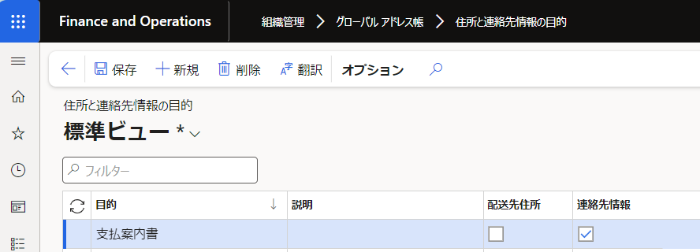

 | ＜支払伝票の取得＞
 |  | 仕入先トランザクションで、ステータス：請求済、トランザクションタイプ：支払 の伝票の伝票トランザクションが、転記タイプ：銀行 を取得。
 |  |  | ・仕入先トランザクション

 |  |  | ・伝票トランザクション
 |  |  | （銀行手数料金額は、転記タイプ：仕訳元帳、トランザクションタイプ：手数料 を取得。）

 | ＜支払先銀行口座情報の取得＞
 |  | 仕入先トランザクションで、支払伝票の支払タブ＞銀行＞仕入先 から取得
 |  |  | ・仕入先トランザクション
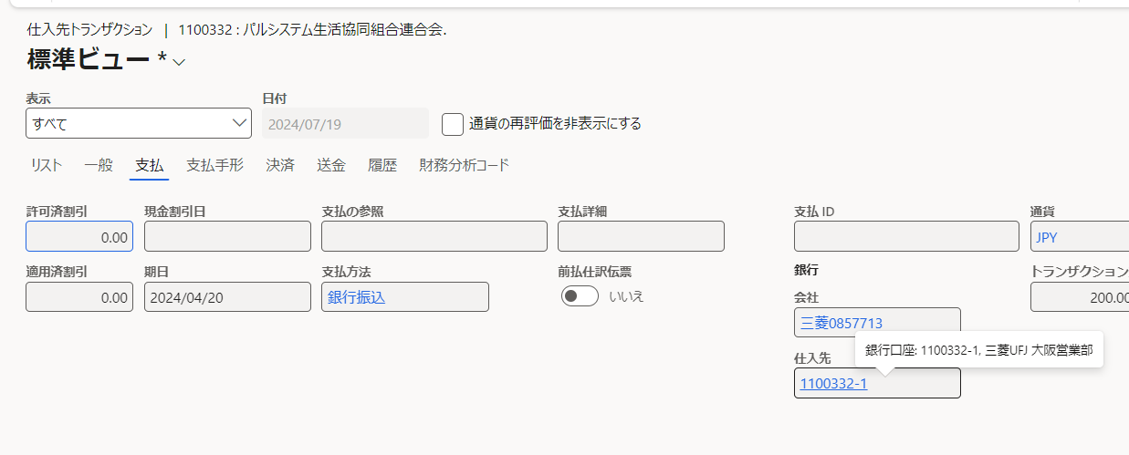

 |  |  |  |  |  |  | 仕入先マスタの支払＞銀行口座 に設定している仕入先の銀行口座が設定されています。
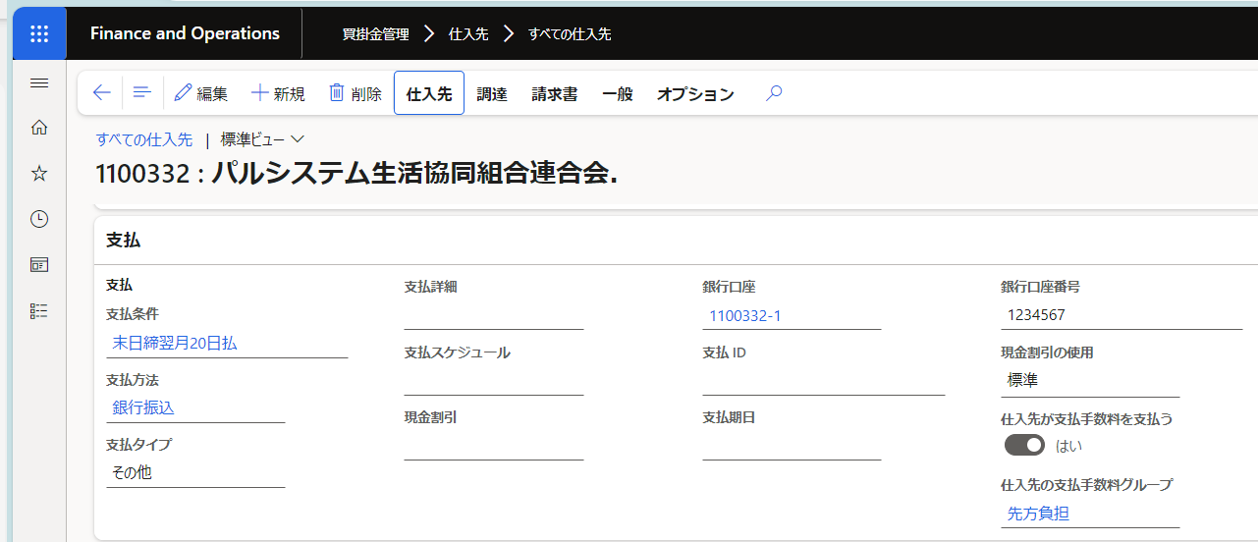

 | ＜未収入金の相殺伝票の取得＞
 |  | 仕入先トランザクションで、トランザクションタイプ：相殺決済 を取得
 |  |  | ・仕入先トランザクション

 | ＜預かり売掛金の相殺伝票の取得＞
 |  | 仕入先トランザクションで、ステータス：請求済、トランザクションタイプ：支払 の伝票の伝票トランザクションが、転記タイプ：仕訳元帳、主勘定：2090144（預かり売掛金） を取得。
 |  |  | ・仕入先トランザクション
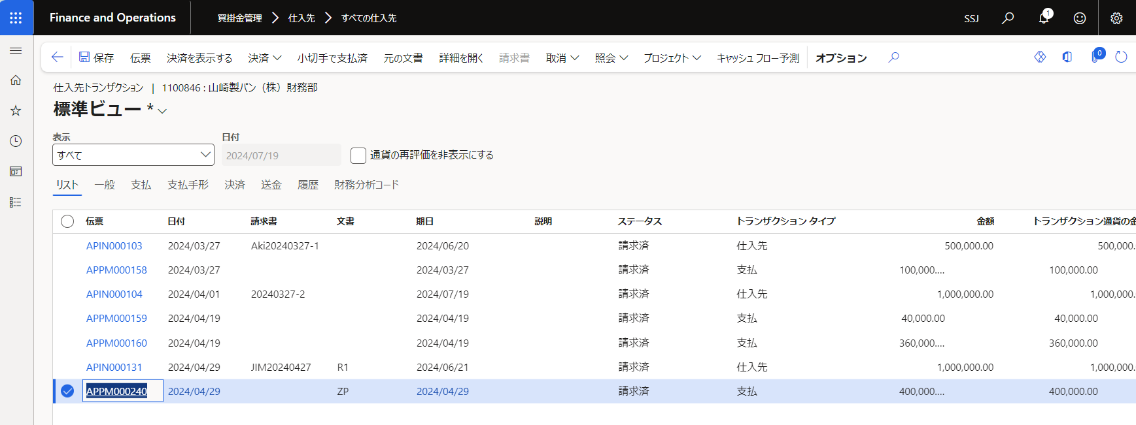

 |  |  | ・伝票トランザクション

 | ＜現行帳票＞

プログラムフロー図
詳細設計書 | システム名 | 機能分類 | 機能ＩＤ | 機能名称 | 日付 |  | 更新者
 | Dynamics365 for Finance and Operations | 債権・債務 | FO-014 | 支払案内書 | 作成 | 2024-06-03 | JBS秋信
 |  |  |  |  | 更新 | 2025-05-23 | JBS秋信

プログラムフロー図
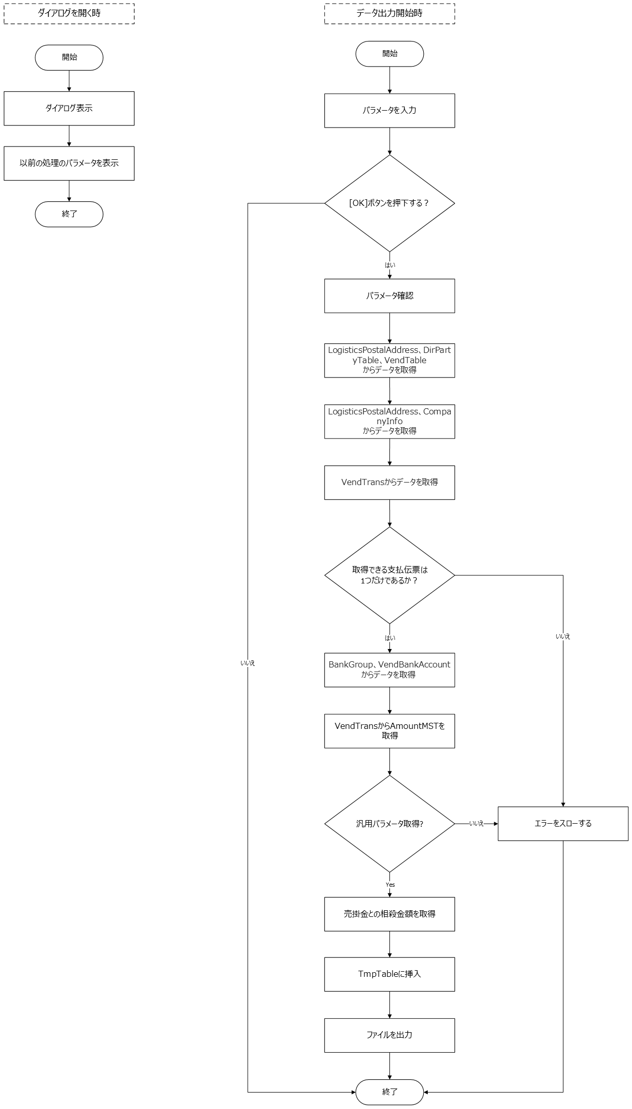

凡例
記号
[処理]
[条件]
[ループ名]
[ループ名]
開始
終了

[入出力内容]
[参照]
[参照]

